상품제안서
스위스밀리터리 잔다르크 체중계 디지털체중계 | 상품코드: S15527

 |  |  |  |  |  |  | 02-713-8555 | www.synergygift.co.kr
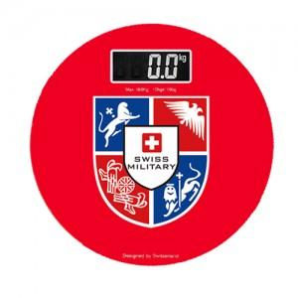

【상세/제작정보】 | .

【인쇄/포장옵션】 | 실크 / 포장지포장

【공급단가】 | 수량 | 40~ | 100~ | 300~ | 1,000~ | 2,000~
*VAT별도 | 단가 | 11,060원 | 10,650원 | 10,240원 | 9,830원 | 9,580원

【상품 URL】 | https://www.synergygift.co.kr:443/src/goods_detail.php?gdno=3004

